Формулы
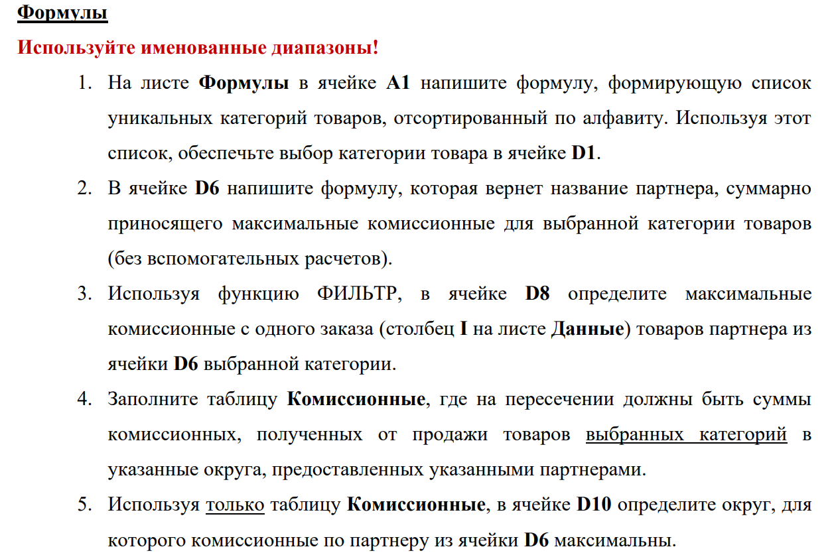
Аксесуары |  | Категория товара: | Аксесуары | Комиссионные | Партнер1 | Партнер2 | Партнер3 | Партнер4
Бытовая техника |  |  |  | ЮФО | 16908.2 | 67302 | 37348.8 | 3310
Для детей |  |  |  | СЗФО | 34068 | 79356 | 91200 | 30718
Для дома | Задание на формулы массива |  |  | ЦФО | 33709.3 | 147825 | 50112 | 14336
Для женщин |  |  |  | СФО | 16289.4 | 54534 | 20856 | 0
Для животных |  | Партнер: | Партнер2 | ДФО | 21307.8 | 22077 | 17431.2 | 9496
Для мужчин |  |  |  | ПФО | 19743.8 | 52566 | 40605.6 | 5248
Красота и здоровье | Максимальные комиссионые с заказа: |  | 17367.00 | УФО | 0 | 11202 | 0 | 0
Электроника
 |  | Округ: | ЦФО

Дашборд
Комиссионные от продажи
 | Партнер1 | Партнер2 | Партнер3 | Партнер4
янв | 126,590 | 445,723 | 240,980 | 63,380
фев | 125,462 | 409,811 | 220,125 | 77,225
мар | 159,125 | 423,906 | 209,017 | 83,308
апр | 162,449 | 408,851 | 236,445 | 71,095
май | 118,044 | 370,550 | 321,335 | 69,202
июн | 137,183 | 401,573 | 234,849 | 70,879
июл | 152,301 | 432,365 | 247,019 | 54,399
авг | 157,635 | 392,431 | 257,134 | 72,576
сен | 137,561 | 378,004 | 292,233 | 91,330
окт | 143,378 | 486,072 | 287,984 | 41,292
ноя | 119,716 | 439,413 | 249,378 | 73,505
дек | 128,477 | 445,274 | 224,044 | 51,969

 | Партнер1 | Партнер2 | Партнер3 | Партнер4
Вайс Алина | 126,459 | 502,945 | 268,287 | 82,849
Власов Евгений | 145,651 | 430,246 | 235,070 | 78,172
Гришин Александр | 176,695 | 533,666 | 272,790 | 70,711
Иванов Михаил | 84,500 | 371,244 | 138,039 | 69,129
Карнаух Анастасия | 103,942 | 313,654 | 291,519 | 42,682
Коваль Николай | 141,262 | 517,278 | 321,465 | 55,687
Пригожина Екатерина | 196,663 | 486,531 | 250,181 | 66,713
Самсонова Елизавета | 131,209 | 261,927 | 187,014 | 42,670
Семенов Антон | 163,214 | 318,390 | 318,997 | 67,849
Соколов Егор | 81,234 | 360,500 | 192,392 | 64,616
Тельцов Дмитрий | 181,104 | 425,819 | 273,244 | 61,006
Трифонов Валерий | 135,988 | 511,772 | 271,545 | 118,075

Сводные
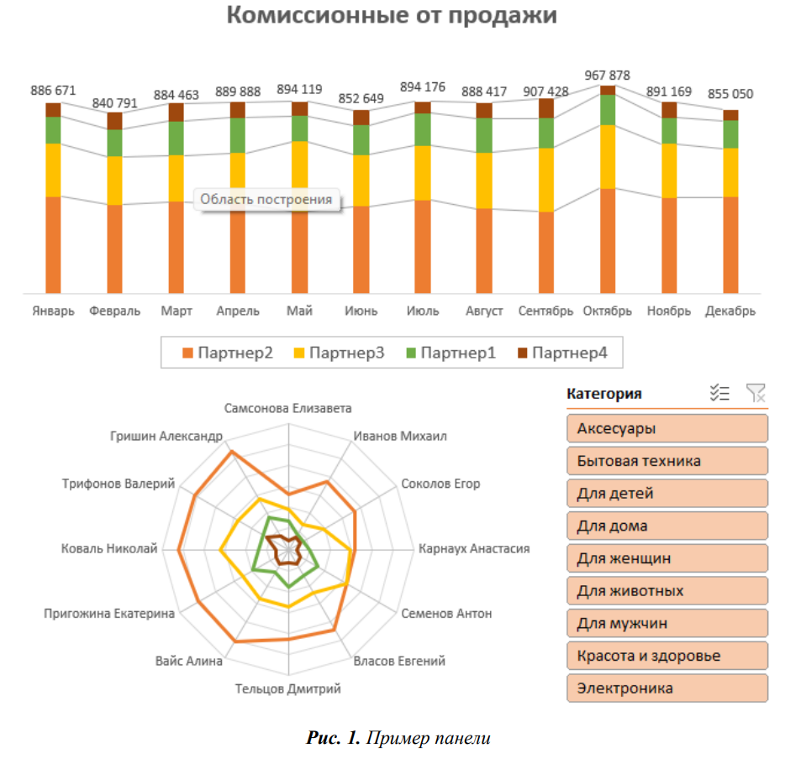
Сумма по полю Комиссионные | Названия столбцов |  |  |  |  | Сумма по полю Комиссионные | Названия столбцов
Названия строк | Партнер1 | Партнер2 | Партнер3 | Партнер4 | Общий итог | Названия строк | Партнер1 | Партнер2 | Партнер3 | Партнер4 | Общий итог
янв | 126,590 | 445,723 | 240,980 | 63,380 | 876,673 | Вайс Алина | 126,459 | 502,945 | 268,287 | 82,849 | 980,540
фев | 125,462 | 409,811 | 220,125 | 77,225 | 832,623 | Власов Евгений | 145,651 | 430,246 | 235,070 | 78,172 | 889,139
мар | 159,125 | 423,906 | 209,017 | 83,308 | 875,356 | Гришин Александр | 176,695 | 533,666 | 272,790 | 70,711 | 1,053,862
апр | 162,449 | 408,851 | 236,445 | 71,095 | 878,840 | Иванов Михаил | 84,500 | 371,244 | 138,039 | 69,129 | 662,912
май | 118,044 | 370,550 | 321,335 | 69,202 | 879,130 | Карнаух Анастасия | 103,942 | 313,654 | 291,519 | 42,682 | 751,797
июн | 137,183 | 401,573 | 234,849 | 70,879 | 844,484 | Коваль Николай | 141,262 | 517,278 | 321,465 | 55,687 | 1,035,692
июл | 152,301 | 432,365 | 247,019 | 54,399 | 886,084 | Пригожина Екатерина | 196,663 | 486,531 | 250,181 | 66,713 | 1,000,089
авг | 157,635 | 392,431 | 257,134 | 72,576 | 879,776 | Самсонова Елизавета | 131,209 | 261,927 | 187,014 | 42,670 | 622,820
сен | 137,561 | 378,004 | 292,233 | 91,330 | 899,127 | Семенов Антон | 163,214 | 318,390 | 318,997 | 67,849 | 868,450
окт | 143,378 | 486,072 | 287,984 | 41,292 | 958,725 | Соколов Егор | 81,234 | 360,500 | 192,392 | 64,616 | 698,741
ноя | 119,716 | 439,413 | 249,378 | 73,505 | 882,011 | Тельцов Дмитрий | 181,104 | 425,819 | 273,244 | 61,006 | 941,173
дек | 128,477 | 445,274 | 224,044 | 51,969 | 849,763 | Трифонов Валерий | 135,988 | 511,772 | 271,545 | 118,075 | 1,037,379
Общий итог | 1,667,921 | 5,033,972 | 3,020,542 | 820,158 | 10,542,593 | Общий итог | 1,667,921 | 5,033,972 | 3,020,542 | 820,158 | 10,542,593

